vendite
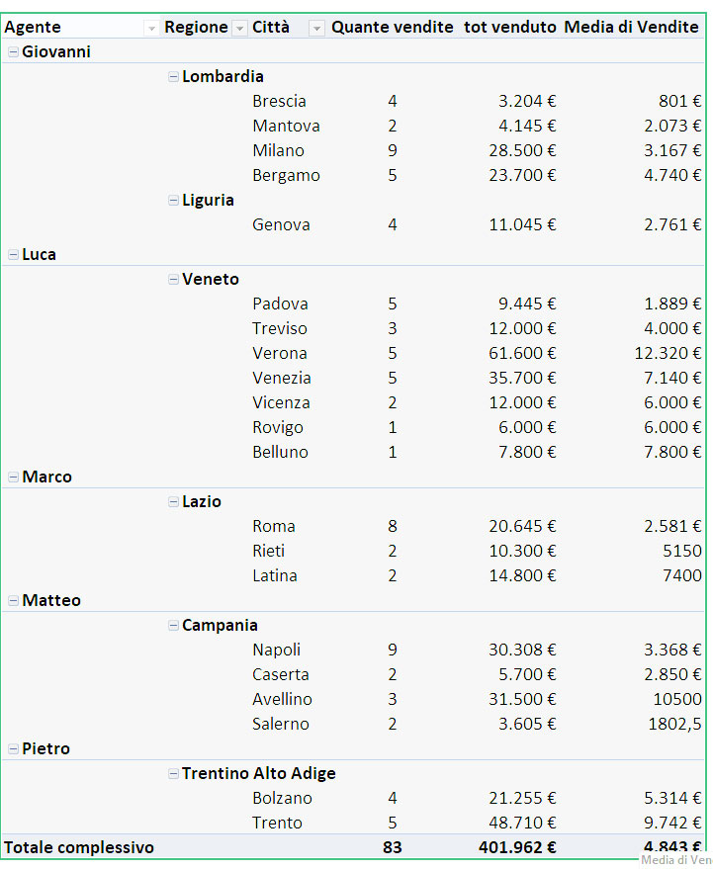
Agente | Regione | Città | Vendite | Agente | Regione | Città | Conteggio di Vendite | Somma di Vendite2 | Media di Vendite
Pietro | Alto Adige | Bolzano | €4,500 | Giovanni | Liguria | Genova | 4 | €11,045 | €2,761
Pietro | Alto Adige | Bolzano | €4,500
Pietro | Alto Adige | Bolzano | €5,755 |  | Lombardia | Bergamo | 5 | €23,700 | €4,740
Pietro | Alto Adige | Bolzano | €6,500 |  |  | Brescia | 4 | €3,204 | €801
Matteo | Campania | Avellino | €8,500 |  |  | Mantova | 2 | €4,145 | €2,073
Matteo | Campania | Avellino | €10,500 |  |  | Milano | 9 | €28,500 | €3,167
Matteo | Campania | Avellino | €12,500
Matteo | Campania | Caserta | €2,500 | Luca | Veneto | Belluno | 1 | €7,800 | €7,800
Matteo | Campania | Caserta | €3,200 |  |  | Padova | 5 | €9,445 | €1,889
Matteo | Campania | Napoli | €1,254 |  |  | Rovigo | 1 | €6,000 | €6,000
Matteo | Campania | Napoli | €1,254 |  |  | Treviso | 3 | €12,000 | €4,000
Matteo | Campania | Napoli | €2,000 |  |  | Venezia | 5 | €35,700 | €7,140
Matteo | Campania | Napoli | €2,800 |  |  | Verona | 5 | €61,600 | €12,320
Matteo | Campania | Napoli | €3,000 |  |  | Vicenza | 2 | €12,000 | €6,000
Matteo | Campania | Napoli | €3,600
Matteo | Campania | Napoli | €4,800 | Marco | Lazio | Latina | 2 | €14,800 | €7,400
Matteo | Campania | Napoli | €4,800 |  |  | Rieti | 2 | €10,300 | €5,150
Matteo | Campania | Napoli | €6,800 |  |  | Roma | 4 | €13,600 | €3,400
Matteo | Campania | Salerno | €360
Matteo | Campania | Salerno | €3,245 | Massimo | Sicilia | Palermo | 4 | €13,545 | €3,386
Pietro | Friuli | Trieste | €7,010
Pietro | Friuli | Trieste | €7,800 | Matteo | Campania | Avellino | 3 | €31,500 | €10,500
Pietro | Friuli | Udine | €8,900 |  |  | Caserta | 2 | €5,700 | €2,850
Pietro | Friuli | Udine | €12,000 |  |  | Napoli | 9 | €30,308 | €3,368
Pietro | Friuli | Pordenone | €13,000 |  |  | Salerno | 2 | €3,605 | €1,803
Marco | Lazio | Latina | €6,800
Marco | Lazio | Latina | €8,000 | Pietro | Alto Adige | Bolzano | 4 | €21,255 | €5,314
Marco | Lazio | Rieti | €4,500
Marco | Lazio | Rieti | €5,800 |  | Friuli | Pordenone | 1 | €13,000 | €13,000
Marco | Lazio | Roma | €1,500 |  |  | Trieste | 2 | €14,810 | €7,405
Marco | Lazio | Roma | €8,000 |  |  | Udine | 2 | €20,900 | €10,450
Marco | Lazio | Roma | €1,500
Marco | Lazio | Roma | €2,600 | Totale complessivo |  |  | 83 | €408,462 | €4,921
Giovanni | Liguria | Genova | €2,345
Giovanni | Liguria | Genova | €2,500
Giovanni | Liguria | Genova | €3,000
Giovanni | Liguria | Genova | €3,200
Giovanni | Lombardia | Bergamo | €4,500
Giovanni | Lombardia | Bergamo | €4,500
Giovanni | Lombardia | Bergamo | €4,500
Giovanni | Lombardia | Bergamo | €4,600
Giovanni | Lombardia | Bergamo | €5,600
Giovanni | Lombardia | Brescia | €500
Giovanni | Lombardia | Brescia | €650
Giovanni | Lombardia | Brescia | €800
Giovanni | Lombardia | Brescia | €1,254
Giovanni | Lombardia | Mantova | €1,800
Giovanni | Lombardia | Mantova | €2,345
Giovanni | Lombardia | Milano | €1,500
Giovanni | Lombardia | Milano | €1,500
Giovanni | Lombardia | Milano | €1,800
Giovanni | Lombardia | Milano | €3,500
Giovanni | Lombardia | Milano | €3,600
Giovanni | Lombardia | Milano | €3,600
Giovanni | Lombardia | Milano | €4,000
Giovanni | Lombardia | Milano | €4,500
Giovanni | Lombardia | Milano | €4,500
Massimo | Sicilia | Palermo | €3,000
Massimo | Sicilia | Palermo | €3,245
Massimo | Sicilia | Palermo | €3,600
Massimo | Sicilia | Palermo | €3,700
Luca | Veneto | Belluno | €7,800
Luca | Veneto | Padova | €600
Luca | Veneto | Padova | €1,500
Luca | Veneto | Padova | €2,345
Luca | Veneto | Padova | €2,500
Luca | Veneto | Padova | €2,500
Luca | Veneto | Rovigo | €6,000
Luca | Veneto | Treviso | €3,000
Luca | Veneto | Treviso | €4,500
Luca | Veneto | Treviso | €4,500
Luca | Veneto | Venezia | €5,900
Luca | Veneto | Venezia | €6,500
Luca | Veneto | Venezia | €6,800
Luca | Veneto | Venezia | €8,000
Luca | Veneto | Venezia | €8,500
Luca | Veneto | Verona | €9,000
Luca | Veneto | Verona | €9,600
Luca | Veneto | Verona | €11,500
Luca | Veneto | Verona | €15,000
Luca | Veneto | Verona | €16,500
Luca | Veneto | Vicenza | €2,500
Luca | Veneto | Vicenza | €9,500

